1GD-FR-0020
 |  |  |  |  |  |  | PROCESO DE GESTIÓN DOCUMENTAL |  |  |  |  |  |  |  |  | POLICÍA NACIONAL
Código:1GD-FR-0020
Fecha: 04/07/2018 |  |  |  |  |  |  | DIAGNÓSTICO INTEGRAL PARA LOS ARCHIVOS DE LA POLICÍA NACIONAL
Versión: 0

CIUDAD: Santa Marta, Magdalena |  |  |  |  |  |  |  |  |  | FECHA ELABORACIÓN DEL DIAGNÓSTICO |  |  |  |  |  |  | 15 |  | 4 |  |  | 2020
RESPONSABLE DEL DILIGENCIAMIENTO: Intendente Jefe Freddy Alberto Ramirez Morales
A. IDENTIFICACIÓN
CÓDIGO Y NOMBRE DE LA UNIDAD: 3.8.8.4 Metropolitana de Santa Marta
FECHA DE CREACIÓN DE LA UNIDAD: 04/08/2012 |  |  |  |  |  |  |  |  |  | ACTO ADMINISTRATIVO DE CREACIÓN DE LA UNIDAD: Resolucion 02592 del 25 de Julio de 2012
DIRECCIÓN DE LA UNIDAD: Calle 22 No 1c 74 Centro |  |  |  |  |  |  |  |  |  | ACTO ADMINISTRATIVO VIGENTE DE LA UNIDAD: Resolucion 02592 del 25 de Julio de 2012
CORREO ELECTRÓNICO DE LA UNIDAD: mesan.coman@policia.gov.co |  |  |  |  |  |  |  |  |  | TELÉFONO: 4380023 Ext 204 |  |  |  |  |  |  |  | IP: 55500
A.1 DIRECTOR, COMANDANTE O JEFE DE LA UNIDAD:
NOMBRE: |  |  | OSCAR FAVIAN SOLARTE CASTILLO
GRADO: |  |  | Coronel
CARGO: |  |  | Comandante Policia Metropolitana DE Santa Marta
TIEMPO EN EL CARGO: |  |  |  | 0 Año 02 Meses 15 Dias
A.2 ADMINISTRACIÓN DEL ARCHIVO
Jefe Grupo de Gestión Documental
NOMBRES Y APELLIDOS: Fredy Alberto Ramirez Morales |  |  |  |  |  |  |  |  |  | CAPACITACIÓN O CURSOS EN GESTIÓN DOCUMENTAL Y ARCHIVÍSTICA
GRADO: Intendente Jefe |  |  |  |  |  |  |  |  |  | 1 | Curso administracion documental en el entorno laboral (SENA)
CARGO: Jefe Grupo Gestion Documental MESAN |  |  |  |  |  |  |  |  |  | 2
TIEMPO EN EL PROCESO DE GESTIÓN DOCUMENTAL: 2 Año 0 Meses 23 Dias |  |  |  |  |  |  |  |  |  | 3
TIEMPO EN LA INSTITUCIÓN: 25 Años 2 Meses 8 Dias |  |  |  |  |  |  |  |  |  | 4
CORREO INSTITUCIONAL: fredy.ramirez@correo.policia.gov.co |  |  |  |  |  |  |  |  |  | 5
No. CELULAR: |  |  |  |  |  |  |  |  |  | 6
No IP DE LA OFICINA Y/O GRUPO: NO APLICA |  |  |  |  |  |  |  |  |  | 7
CONDICIÓN MÉDICO LABORAL: Apto |  |  |  |  |  |  |  |  |  | 8
Funciones del Jefe Grupo de Gestión Documental
1 | Supervisar el trámite en las ventanillas únicas de la documentación oficial a través de mecanismos para que se garantice el manejo expedito y controlado de la correspondencia.
2 | Verificar el cumplimiento a los lineamientos del proceso de gestión documental, respecto al control de registros para que se ejecuten las directrices y regulaciones de los entes competentes
3 | Supervisar la ejecución del procedimiento archivo central con el fin de garantizar la disponibilidad e integridad de los activos de información para la consulta.
4 | Proyectar las modificaciones o actualizaciones de las tablas de retención documental cuando se requiera, para el trámite respectivo ante el comité de archivo de la unidad.
5
6
7
Responsable Archivo Central
NOMBRES Y APELLIDOS: Fredy Alberto Ramirez Morales |  |  |  |  |  |  |  |  |  | CAPACITACIÓN O CURSOS EN GESTIÓN DOCUMENTAL Y ARCHIVÍSTICA
GRADO: Intendente Jefe |  |  |  |  |  |  |  |  |  | 1 | Curso administracion documental en el entorno laboral (SENA)
CARGO: Jefe Grupo Gestion Documental MESAN |  |  |  |  |  |  |  |  |  | 2
TIEMPO EN EL PROCESO DE GESTIÓN DOCUMENTAL 2 Año 0 Meses 23 Dias |  |  |  |  |  |  |  |  |  | 3
TIEMPO EN LA INSTITUCIÓN 25 Años 2 Meses 8 Dias |  |  |  |  |  |  |  |  |  | 4
CORREO INSTITUCIONAL: fredy.ramirez@correo.policia.gov.co |  |  |  |  |  |  |  |  |  | 5
No. CELULAR: |  |  |  |  |  |  |  |  |  | 6
No IP DE LA OFICINA Y/O GRUPO: NO APLICA |  |  |  |  |  |  |  |  |  | 7
CONDICIÓN MÉDICO LABORAL: Apto |  |  |  |  |  |  |  |  |  | 8
Funciones del Responsable Archivo Central
1 | Supervisar el trámite en las ventanillas únicas de la documentación oficial a través de mecanismos para que se garantice el manejo expedito y controlado de la correspondencia.
2 | Verificar el cumplimiento a los lineamientos del proceso de gestión documental, respecto al control de registros para que se ejecuten las directrices y regulaciones de los entes competentes
3 | Supervisar la ejecución del procedimiento archivo central con el fin de garantizar la disponibilidad e integridad de los activos de información para la consulta.
4 | Proyectar las modificaciones o actualizaciones de las tablas de retención documental cuando se requiera, para el trámite respectivo ante el comité de archivo de la unidad.
5
6
7
TALENTO HUMANO
GRADO | APELLIDOS Y NOMBRES |  |  |  |  | CÉDULA | CARGO ACTUAL | No. De Celular | TIEMPO DE SERVICIO EN LA UNIDAD |  |  | TIEMPO EN EL PROCESO DE GESTIÓN DOCUMENTAL |  |  | NIVEL ACADÉMICO |  |  |  |  | CONDICIÓN MÉDICO LABORAL
 |  |  |  |  |  |  |  |  | Años | Meses | Días | Años | Meses | Días
PT | Borja Bolaño Fernando Octavio |  |  |  |  |  | Radicador |  | 7 | 2 | 15 | 3 | 5 | 2 | Tecnico Profesional en Servicio de Policia |  |  |  |  | No Apto
PT | Castro Martinez Jose David |  |  |  |  |  | Radicador |  | 3 | 9 | 12 | 3 | 9 | 9 | Tecnico Profesional en Servicio de Policia |  |  |  |  | Apto
PT | Andres Mario Melo Melo |  |  |  |  |  | Auxiliar de Archivo |  | 1 | 6 | 13 | 0 | 0 | 12 | Tecnico Profesional en Servicio de Policia |  |  |  |  | Apto
PT | Salas Rodriguez Milton Jose |  |  |  |  |  | Estafeta |  | 7 | 1 | 25 | 6 | 11 | 19 | Tecnico Profesional en Servicio de Policia |  |  |  |  | Apto
PT | Zuñiga Navarro Lenin Marxis |  |  |  |  |  | Auxiliar de Archivo |  | 5 | 3 | 15 | 1 | 8 | 18 | Tecnico Profesional en Servicio de Policia |  |  |  |  | No Apto
A.3 NIVEL Y TIPO DE ARCHIVO
NIVEL DE LA UNIDAD |  |  |  |  |  | Asesor |  | Control |  | Operativo |  |  |  | Administrativo |  |  |  |  | Docente
 |  |  |  |  |  |  |  |  |  | X
JURISDICCIÓN |  |  |  |  |  | Dirección |  |  | Oficina Asesora |  |  | Región |  | Metropolitana |  | Departamento |  |  | Escuela de Policía |  |  |  | Centro de Instrucción
 |  |  |  |  |  | Calle 22 N° 1 C 74 centro |  |  |  |  |  |  |  | X
MISIÓN DE LA UNIDAD |  |  |  |  |  | la misión de metropolitana de santa marta está encaminada a contribuir con la satisfacción de las necesidades de la seguridad y tranquilidad publica , mediante un efectivo servicio fundamentado en la prevención, investigación y control del delitos y contravenciones coadyuvando a garantizar las condiciones necesarias para que los habitantes dentro de la jurisdicción de la unidad, puedan ejercer sus derechos y libertades públicas
SISTEMA DE ARCHIVO |  |  |  |  |  | Centralizado |  |  |  |  |  |  | Descentralizado
 |  |  |  |  |  | X
CLASES DE ARCHIVOS |  |  |  |  |  | Archivo de Gestión |  | Archivo de Central |  | Archivo Intermedio |  |  | Archivo Histórico |  |  | Número de Depósitos
 |  |  |  |  |  |  |  | X
NUMERO DE DEPENDENCIAS |  |  |  |  |  | Operativas |  |  |  |  |  |  |  | Administrativas
 |  |  |  |  |  | 24 |  |  |  |  |  |  |  | 21
SERVICIOS QUE PRESTA
 |  |  |  |  |  | 1 | Asesorías y Acompañamientos |  |  |  |  | Periodicidad |  | Semanal | Cantidad |  | 2 | Origen |  | Interno
 |  |  |  |  |  | 2 | Respuesta Derechos de Petición |  |  |  |  |  |  | Semanal |  |  | 2 |  |  | Interno y Externo
 |  |  |  |  |  | 3 | Prestamos y Consultas de Documentos |  |  |  |  |  |  | Semanal |  |  | 2 |  |  | Interno
 |  |  |  |  |  | 4 | Transferencias Documentales |  |  |  |  |  |  | Semanal |  |  | 2 |  |  | Interno y Externo
 |  |  |  |  |  | 5
 |  |  |  |  |  | 6
 |  |  |  |  |  | 7
 |  |  |  |  |  | PROCESOS TÉCNICOS DE REPROGRAFÍA DESARROLLADOS
...
B1. DATOS GENERALES Y UBICACIÓN DEL DEPÓSITO DE ARCHIVO
B.5 EQUIPOS Y ENSERES
Accesorio |  |  |  |  |  |  |  | Cantidad | Accesorio |  |  |  |  | Cantidad | Accesorio |  |  |  |  |  |  | Cantidad
Cuenta con extintores CO2 (cuantos): |  |  |  |  |  |  |  | 0 | Termohigrómetros |  |  |  |  | 2 | Puestos de Trabajo |  |  |  |  |  |  | 5
Cuenta con extintores Multipropósito(cuantos): |  |  |  |  |  |  |  | 1 | Equipos de Computo |  |  |  |  | 2 | Teléfonos |  |  |  |  |  |  | 0
Cuenta con extractores de aire (cuantos): |  |  |  |  |  |  |  | 1 | Escáneres |  |  |  |  | 1 | Unidades de Conservación (Cajas) |  |  |  |  |  |  | 570
Cuenta con sensores de movimiento: |  |  |  |  |  |  |  | 0 | Impresoras |  |  |  |  | 1 | Unidades de Conservación (Carpetas) |  |  |  |  |  |  | 2000
Deshumidificadores |  |  |  |  |  |  |  | 2 | Fotocopiadoras |  |  |  |  | 1 | Equipos de Microfilmación |  |  |  |  |  |  | 0
Otros, cuales?
EVIDENCIA FOTOGRÁFICA
SE DEBERÁ ANEXAR FOTOGRAFÍAS QUE DEN CUANTA DE LAS CONDICIONES TÉCNICAS MÍNIMAS QUE PRESENTA LA ESTRUCTURA DEL ARCHIVO, EQUIPAMIENTO Y MOBILIARIO, ESTANTERÍA, SEÑALÉTICA Y SEGURIDAD, LAS ÁREAS COLINDANTES Y EL ESTADO DE LA INFORMACIÓN ADMINISTRADA POR LA UNIDAD
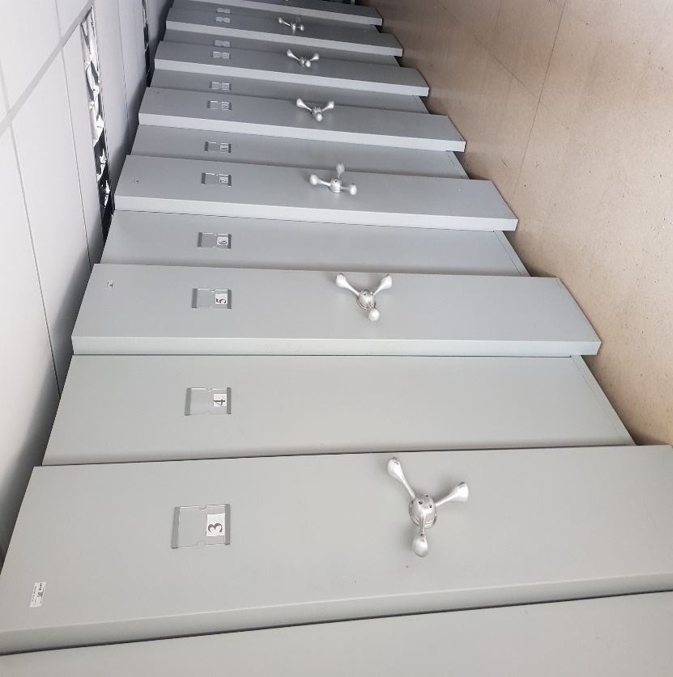
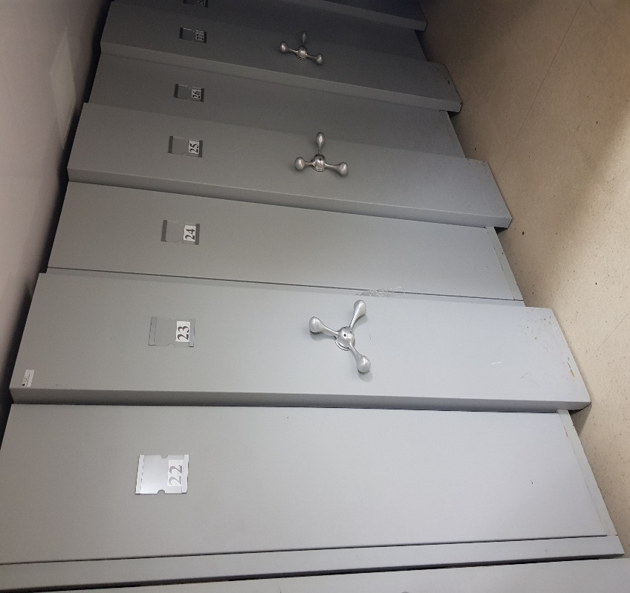
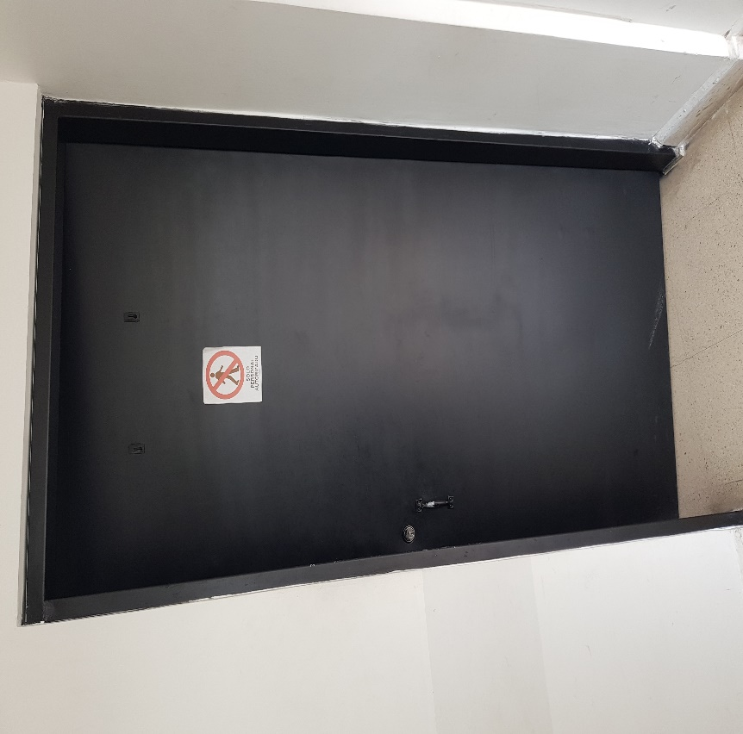
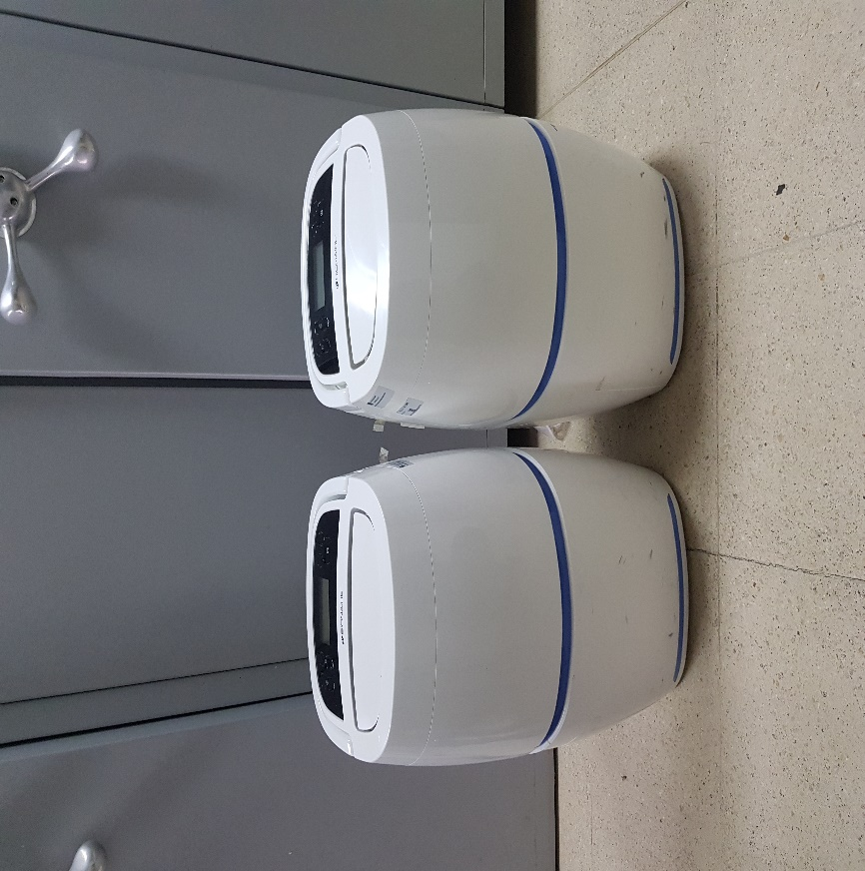
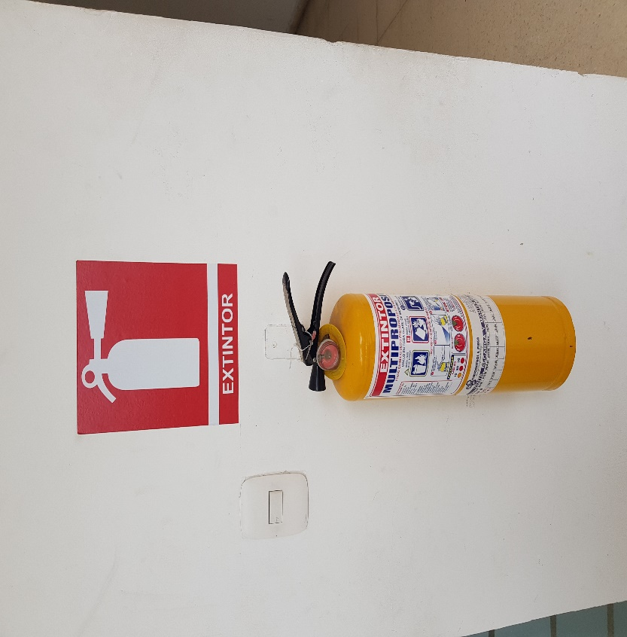

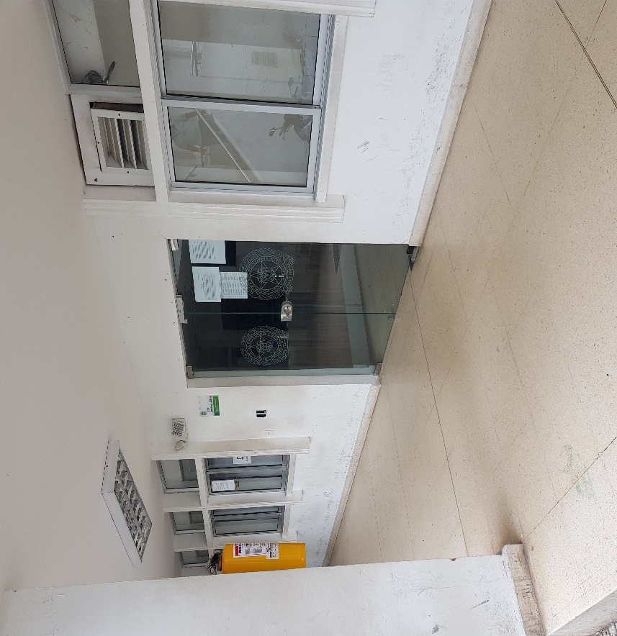
 |  |  |  |  | GESTION DOCUMENTAL |  |  |  | BAÑOS |  |  |  | ALMIN |  |  | PROGRAMA DE ASISTENCIA
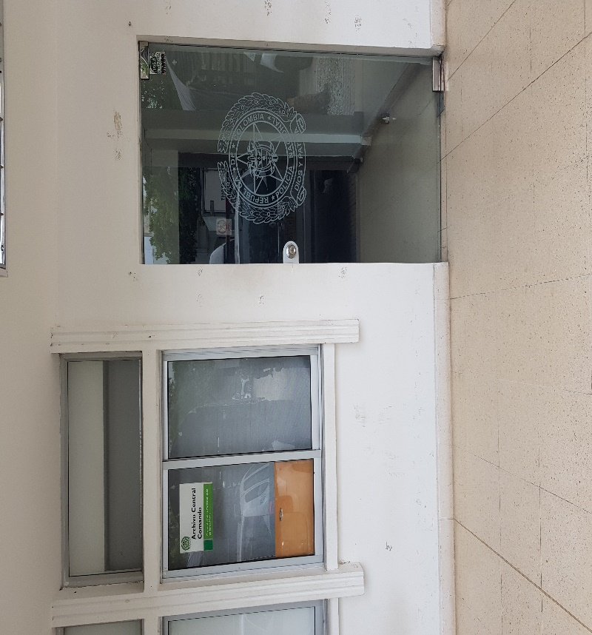
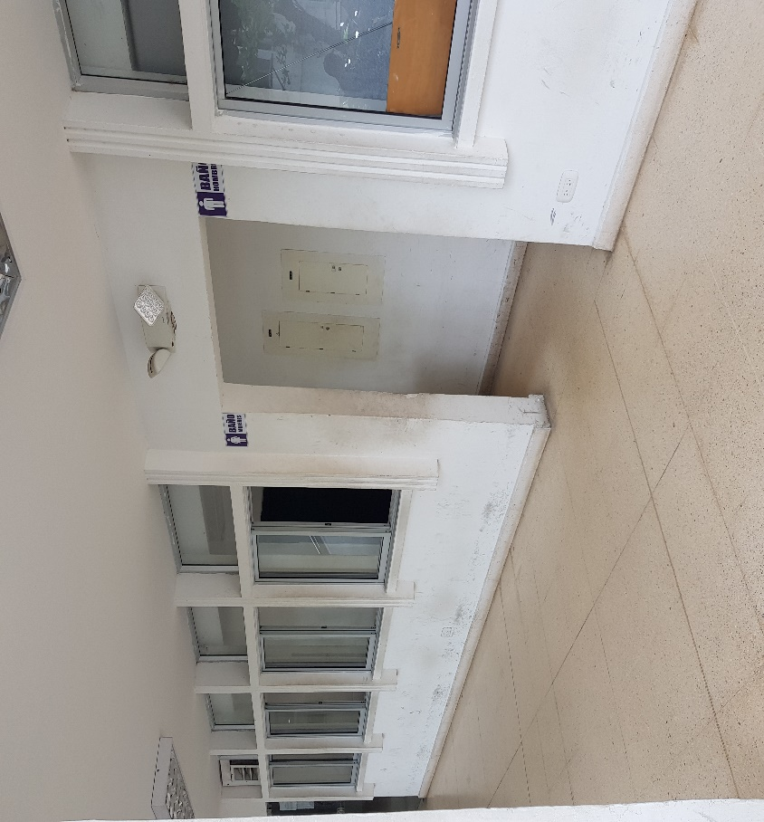
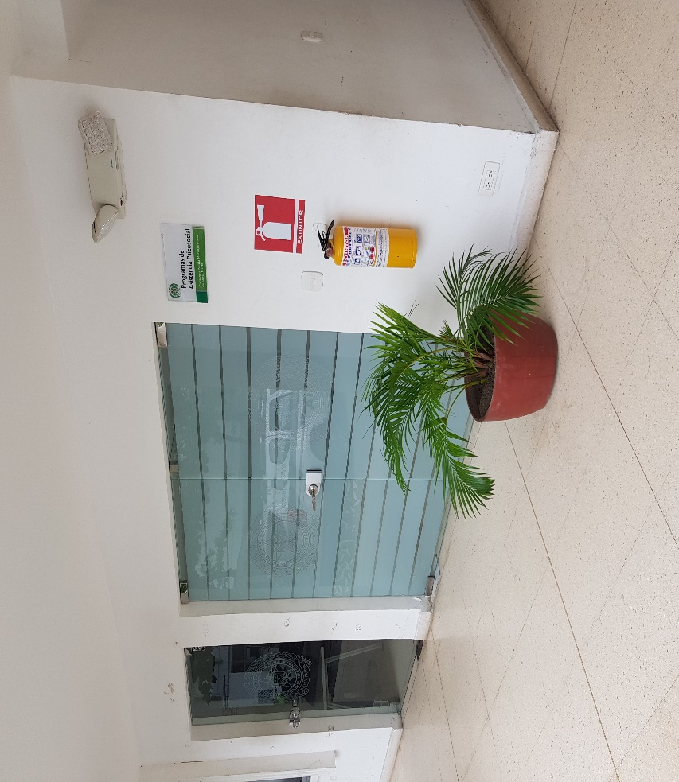

C. CARACTERÍSTICAS DE LA DOCUMENTACIÓN
IDENTIFICACIÓN DEL FONDO ACUMULDADO O DOCUMENTAL
UNIDAD POLICIAL |  |  |  |  |  |  |  |  |  |  | DEPENDENCIA PRODUCTORA:
ACERVO DOCUMENTAL
Fechas Extremas Acervo Documental |  |  |  |  |  | Cantidades de Unidades de Conservación Cajas |  | Cantidad Soporte Documental
Fecha Inicial |  | No aplica | No aplica | No aplica | No aplica | No aplica |  | Archivo de Gestión | Papel (carpetas) | Análogo | Digital | Planos | Libros | Videos | Fotografías |  | Cintas |  | Microfilmes |  | Magnéticos y ópticos |  | Pergaminos
fecha final |  | No aplica | No aplica | No aplica | No aplica |  |  |  | No aplica | No aplica | No aplica | No aplica | No aplica | No aplica | No aplica |  | No aplica |  | No aplica |  | No aplica |  | No aplica
Fecha Inicial |  | No aplica | No aplica | No aplica | No aplica | No aplica |  | Archivo Central | Papel (carpetas) | Análogo | Digital | Planos | Libros | Videos | Fotografías |  | Cintas |  | Microfilmes |  | Magnéticos y ópticos |  | Pergaminos
fecha final |  | No aplica | No aplica | No aplica | No aplica |  |  |  | No aplica | No aplica | No aplica | No aplica | No aplica | No aplica | No aplica |  | No aplica |  | No aplica |  | No aplica |  | No aplica
 |  |  |  |  |  |  |  |  | Papel (carpetas) | Análogo | Digital | Planos | Libros | Videos | Fotografías |  | Cintas |  | Microfilmes |  | Magnéticos y ópticos |  | Pergaminos
...
B. Inspección y mantenimiento de sistemas de almacenamiento e instalaciones físicas |  |  |  |  |  |  | Archivo Central |  |  | Se realizan las respectivas inspecciones y mantenimientos a las instalaciones destinadas a la administracion y custodia del acervo documental. |  |  | Mediante formato ( 1 GD-FR0012 SEGUIMIENTOA LOS PROGRAMAS DE CONSERVACION PREVENTIVA PARA LOS ARCHIVOS DE LA POLICIA NACIONAL) |  |  | Trimestral |  |  |  |  | Inspeccion y mantenimiento
C. Saneamiento ambiental: desinfección, desratización y desinsectación |  |  |  |  |  |  | Archivo Central |  |  | Periodicamente se realiza limpieza de las unidades de conservacion y estanteria destinada para el deposito del acervo documental. |  |  | Mediante formato ( 1 GD-FR0012 SEGUIMIENTOA LOS PROGRAMAS DE CONSERVACION PREVENTIVA PARA LOS ARCHIVOS DE LA POLICIA NACIONAL) |  |  | Trimestral |  |  |  |  | Se realizan las fumigaciones correspondientes durante la vigencia, según el cronograma
D. Monitoreo y control de condiciones ambientales |  |  |  |  |  |  | Archivo Central |  |  | Se lleva el control de la temperatura y humedad relativa y se registra en la planilla de control ambiental. |  |  | Mediante formato ( 1 GD-FR0012 SEGUIMIENTOA LOS PROGRAMAS DE CONSERVACION PREVENTIVA PARA LOS ARCHIVOS DE LA POLICIA NACIONAL) |  |  | Trimestral |  |  |  |  | Se lleva el control de la temperatura y humedad relativa y se registra en la planilla de control ambiental.
E. Almacenamiento y re-almacenamiento |  |  |  |  |  |  | Archivo Central |  |  | Se cuenta con el espacio , estanteria y condiciones para la custodia de los documentos. |  |  | Mediante formato ( 1 GD-FR0012 SEGUIMIENTOA LOS PROGRAMAS DE CONSERVACION PREVENTIVA PARA LOS ARCHIVOS DE LA POLICIA NACIONAL) |  |  | Trimestral |  |  |  |  | Se cuenta con el espacio , estanteria y condiciones para la custodia de los documentos.
F. Prevención de emergencias y atención de desastres. |  |  |  |  |  |  | Archivo Central |  |  | No existe plan de prevencion, contingencia y atencion de desastres que mitigue la perdida de informacion |  |  | Mediante formato ( 1 GD-FR0012 SEGUIMIENTOA LOS PROGRAMAS DE CONSERVACION PREVENTIVA PARA LOS ARCHIVOS DE LA POLICIA NACIONAL) |  |  | Trimestral |  |  |  |  | No existe plan de prevencion, contingencia y atencion de desastres que mitigue la perdida de informacion
PLAN DE CONSERVACIÓN PREVENTIVA
Programa |  |  |  |  |  |  | Clase de Archivo |  |  | Actividad |  |  | Evidencia |  |  | periodicidad |  |  |  |  | Observaciones
A. Preservación digitla a largo plazo |  |  |  |  |  |  | Archivo Central |  |  | No aplica |  |  | No aplica |  |  | No aplica |  |  | No aplica |  |  | No aplica
EVIDENCIA FOTOGRÁFICA
SE DEBERÁ ANEXAR FOTOGRAFÍAS QUE DEN CUANTA DE LAS CONDICIONES DE ORGANIZACIÓN, ADMINISTRACIÓN, CUSTODIA Y CONSERVACIÓN DE LOS ACERVOS DOCUMENTALES
Plan de conservación de preventiva
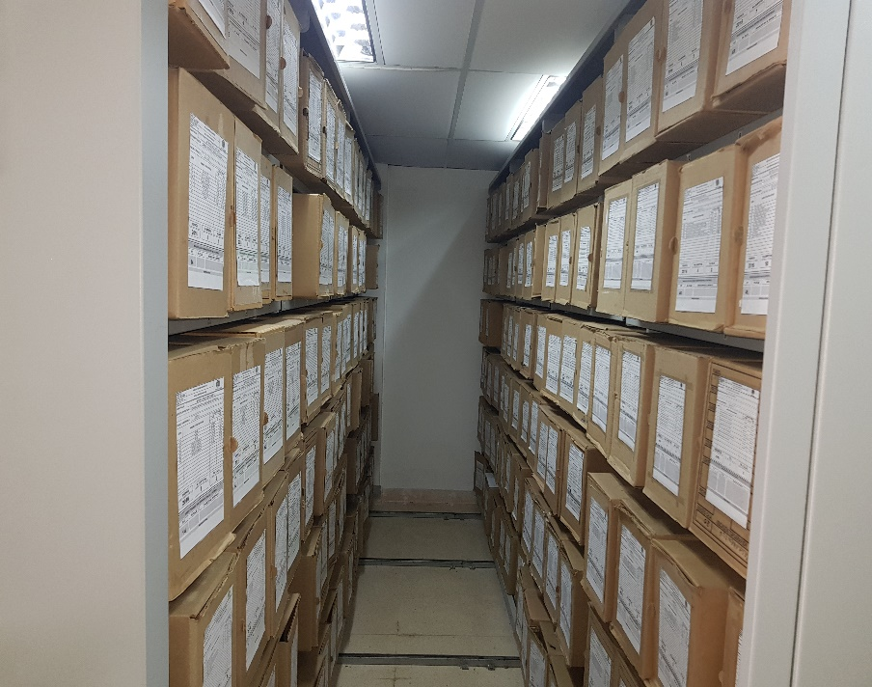
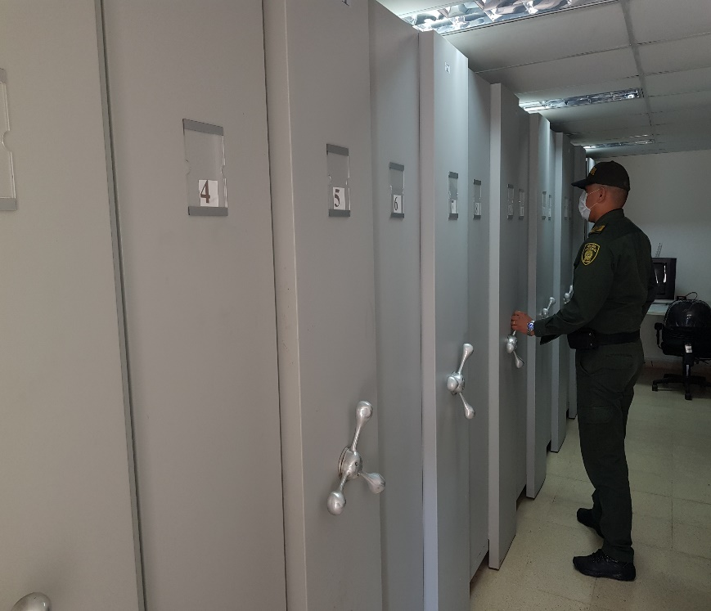
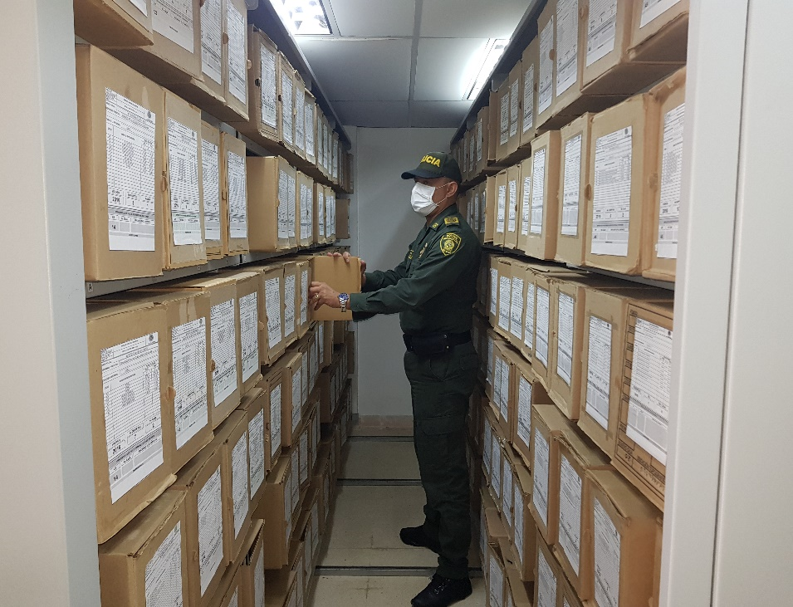
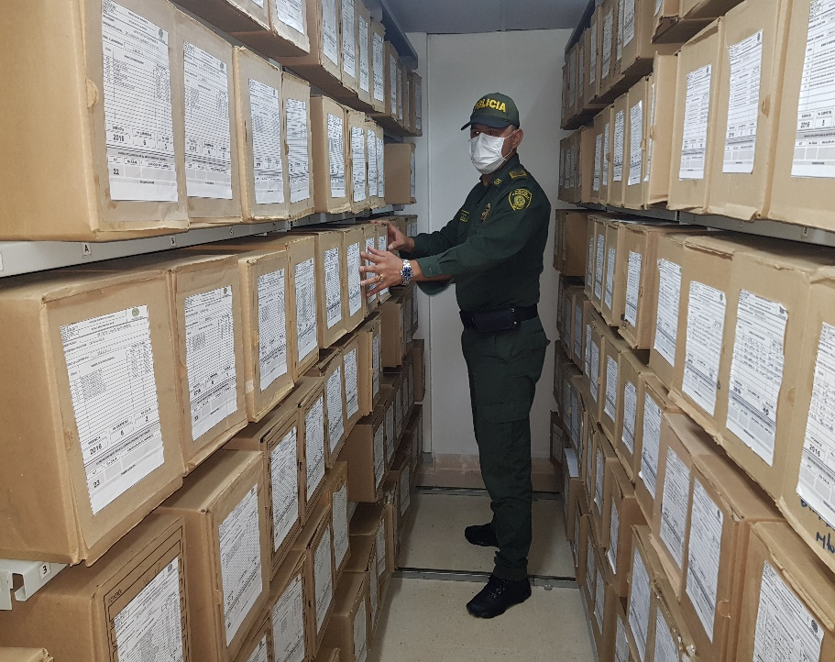

Fecha de Elaboración |  |  |  | 15 | 4 | 2020 |  | Fecha de Elaboración |  | 15 | 4 | 2020 |  |  |  | VISTO BUENO JEFE DE LA UNIDAD
Diagnostico Elaborado por: |  |  |  | PT. LENIN ZUÑIGA NAVARRO |  |  |  | Jefe Grupo de Gestión Documental |  | IJ. FREDY A. RAMIREZ MORALES |  |  |  |  |  | Comandante de Unidad |  |  |  | CORONEL OSCAR FAVIAN SOLARTE CASTILLO
 |  |  |  | Grado Nombres y Apellidos |  |  |  |  |  | Grado Nombres y Apellidos |  |  |  |  |  |  | Grado Nombres y Apellidos

Firma |  |  |  |  |  |  |  | Firma |  |  |  |  |  |  |  |  | Firma

INSTRUCCIONES PARA EL DILIGENCIAMIENTO
Para el correcto diligenciamiento del presente formato se tendrán en cuenta las siguientes instrucciones.
1 | CIUDAD: Denominación de la ciudad y departamento al cual pertenece la dependencia productora. Ejemplo: CALI, VALLE DEL CAUCA
...

